2020_06_data
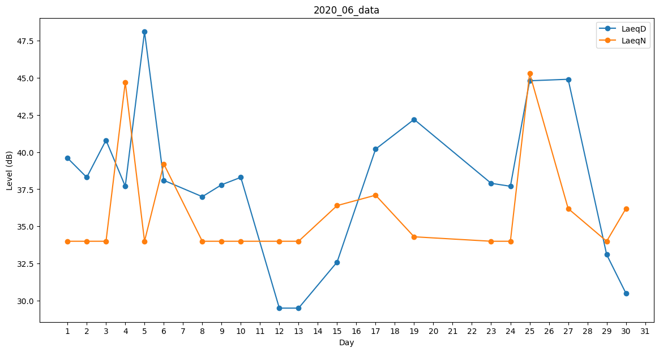
Day | LaeqD | LaeqN
1 | 39.6 | 34
2 | 38.3 | 34
3 | 40.8 | 34
4 | 37.7 | 44.7
5 | 48.1 | 34
6 | 38.1 | 39.2
7 | 43.2 | 0
8 | 37 | 34
9 | 37.8 | 34
10 | 38.3 | 34
11 | 45.6 | 0
12 | 29.5 | 34
13 | 29.5 | 34
14 | 34.1 | 0
15 | 32.6 | 36.4
16 | 35.2 | 0
17 | 40.2 | 37.1
18 | 43.7 | 0
19 | 42.2 | 34.3
20 | 41.1 | 0
21 | 34.9 | 0
22 | 36.8 | 0
23 | 37.9 | 34
24 | 37.7 | 34
25 | 44.8 | 45.3
26 | 47.8 | 0
27 | 44.9 | 36.2
28 | 0 | 0
29 | 33.1 | 34
30 | 30.5 | 36.2

